F1
 | Figura 1 - Evolução do consumo no sector doméstico (ktep) e peso (%) do consumo do sector doméstico no consumo final total de energia, 2005-2020

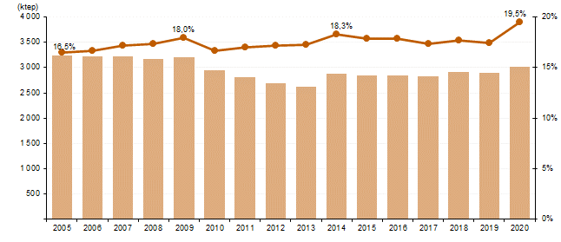

Fonte: DGEG - Balanço Energético

F2
 | Figura 2 - Repartição do consumo de energia final por sector, 2010 e 2020

 | 2010 2020
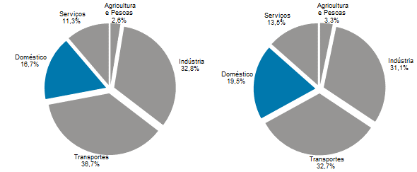

Fonte: DGEG - Balanço Energético

F3
 | Figura 3 - Evolução do consumo de energia final per capita e consumo no sector doméstico per capita (tep/habitante), 2010-2020

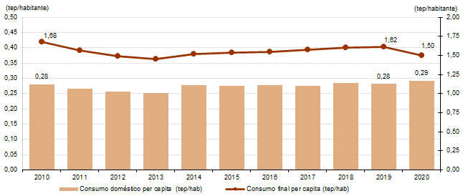

Fonte: DGEG - Balanço Energético

F4
 | Figura 4 - Evolução do consumo de energia no sector doméstico (ktep) por tipo de fonte, 2010- 2020

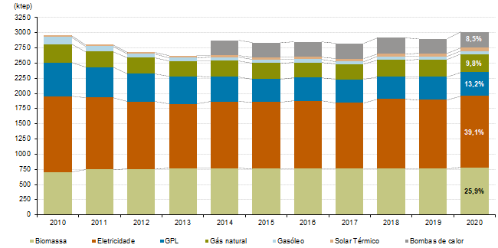

Fonte: DGEG - Balanço Energético

